門型標識等様式1P001
 |  |  |  |  |  |  |  |  |  |  |  |  | 様式１

基本情報等
施設名・形式 |  |  | 管理番号 | 路線名 | 所在地 |  |  | 設置位置 | 緯度 | 34°01′24.60″ |  | ＩＤ番号
 |  |  |  |  |  |  |  |  | 経度 | 131°20′03.37″ |  | 34.02350,131.33427
道路標識 |  | 門型式 | 025 | 県道6号 山口宇部線 | 山口県山口市阿知須

管理者名 |  |  |  | 定期点検実施年月日 | 2021年 | 9月 | 24日 | 定期点検者 | トキワコンサルタント(株) |  | 中原 諒
山口県 防府土木建築事務所（山口支所）
代替路の有無 | 緊急輸送道路 |  |  | 自専道or一般道 | 占用物件（名称）
有 | 一次 |  |  | 自専道 | ー

部材単位の健全性の診断（部材毎に最も厳しい健全性の診断結果を記入）
定期点検時に記録 |  |  |  |  |  |  |  | 応急措置後に記録
部材等 |  |  | 判定区分 （Ⅰ～Ⅳ） | 変状の種類 （Ⅱ以上の場合に記載） | 備考（写真番号、位置等が分かるように記載） |  |  | 応急措置後の 判定区分 | 応急措置内容 |  | 応急措置及び判定 実施年月日
支柱 |  |  | Ⅰ
横梁 |  |  | Ⅰ
標識板または道路情報板 |  |  | Ⅰ
基礎 |  |  | Ⅰ
その他

門型標識等毎の健全性の診断（対策区分Ⅰ～Ⅳ）
定期点検時に記録
（判定区分） | （所見等）
Ⅰ | ナットの表面的な腐食が確認されたが、構造物の機能に支障は生じていない。健全である。

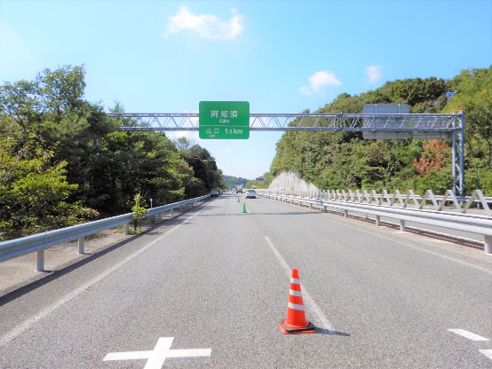
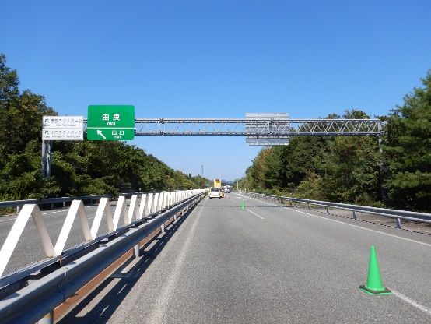
全景写真
設置年月※１ | 道路幅員（ｍ）
2001年 | 18.8 |  | 起点側 |  |  |  | 終点側
構造形式
門型式

※１：設置年月が不明の場合は「不明」と記入とする。

